Sheet1
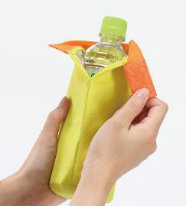
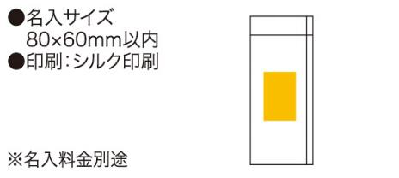
提 案 書

ポップカラーボトルホルダー |  | 参考上代 | ¥200 | 販売価格
 |  | （税別） |  | （税別）
【JAN】 | 4562121884441
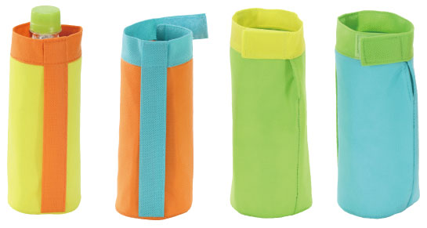 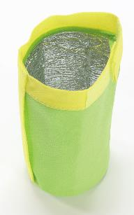 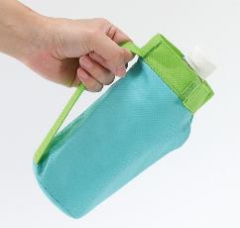 |  |  | 【商品番号】 6489 【本体サイズ】 φ80×185mm・11ｇ 【パッケージサイズ】 145×210×15mm・13ｇ 【個装形態】 ポリ袋入 【色・柄】 ブルー・グリーン・オレンジ・イエロー（色指定不可） 【材質】 不織布・アルミ蒸着フィルム 【入数】 240 【商品説明】 持ち運びに便利なグリップ付きのカラフルカラーのボトルホルダー 【生産国】 中国

